Etude préfaisabilité technique
 |  | Etude photovoltaïque / Installation au sol Calculs théoriques

 |  |  |  | Adresse :

 |  |  |  | Coordonnées GPS (WGS84)

 |  | 95560.45 | Surface utile

 |  |  | Valeurs à renseigner
 |  |  | Valeurs calculés théoriquement
 |  |  | Informatif

Entraxe : | 8.864 | Dimensions panneaux : |  |  |  |  | Dimensions de l'installation :

Angles : | / | Longueur : | 1.649 | Latitude du site : | 46.45 |  | Surface des panneaux/Châssis : | 32.68
a : | 0.350 | Largeur : | 0.991 | Mode de pose : | Paysage |  | Surface des panneaux avec entraxe/ Châssis : | 73.08
Inclinaison PV en radian : | 0.524 | Épaisseur : | 0.04 | Inclinaison PV | 30
 |  | Nb de panneaux en hauteur | 4 | Puissance d'un panneau [Wc] | 250 |  | Nombre de banc : | 1307.00 | 868
d | 3.433 | Nb de panneaux en largeur | 5 | Surface du site [m²] : | 95560.45 |  | Nombre de panneaux : | 26140.00 | 17360
b (Distance entre chaque panneau) [m] | 5.431 | nb de panneaux/ châssis | 20 |  |  |  | Puissancemax pouvant être installée: | 6,535 MWc | 4,34 MWc
H | 3.964
 |  |  |  |  |  | /!!!!\ | Valeur puremment théorique, ne tient pas en compte les contraintes environnementales, à titre indicatif |  |  | /!!!!\

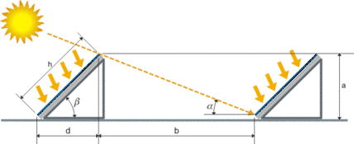
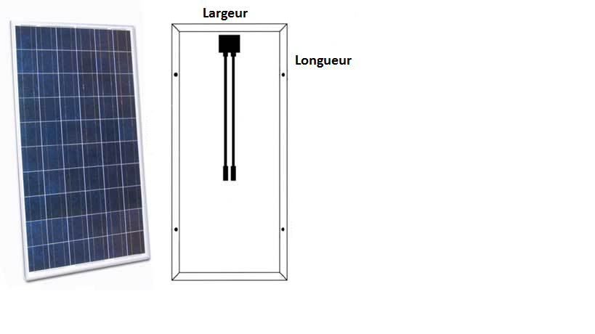

 |  |  |  | 0.07282

DIM DC parc 1
DIMENSIONNEMENT partie DC / PARC 1

 |  |  | Valeurs à renseigner
 |  |  | Valeurs calculés théoriquement
 |  |  | Informatif

A / Securité contre les surintensités en cas d'incident ou de court-circuit |  |  |  |  |  |  | Rôle du fusible

$$I_{MAX, STRING}=1,25 \left(n−1\right) I_{SC,STC}$$
Module |  |  | NB onduleurs | 27
Puissance [Wc] | 250
IMPP [A] | 8.25 |  |  |  |  |  | n : nombre de string
UMPP [V] | 30.3 |  | V NOMI TOTALE | 606 |  |  | Isc, stc : courant de court circuit a travers le string aux conditions STC
VCO [V] | 38.4 |  | V NOMI TOTALE OC | 768
ICC [A] | 8.75 |  | Isolation CC | 606 |  |  | Norme IEC 60364-7-712
Nb de modules en série | 20
Nb de branches | 105 |  | Nb branche / onduleur | 4

B / Section des câbles et pertes ohmiques sur la partie DC |  |  |  |  |  |  | Chûte de tension < 2%

$$I_{MAX, ARRAY}=1,25 n I_{SC,STC}$$
S $= \frac{ρ ∗L ∗I}{ε ∗ V_{A}}$
IMAX, ARRAY | 43.75
PtotCÂBLES | 4999.5

Distance de câbles jusqu'à l'onduleur [m] | 120 |  | Chute de tension dans le câble [V] | 6.06
Limite de pertes | 1.00% |  | Section du câble : | 14.73
Resistivité du câble [Ω.m] | 1.70E-08

Quelques valeurs standarts des sections sont : 1,5 mm², 2,5 mm², 4 mm², 6 mm², 10 mm², 16 mm², 25 mm², 35 mm², 50 mm², 70 mm², 95 mm², 120 mm² … |  |  |  |  | S [mm²] | 16 mm²

C / Fusible CC

$Présence fusible :\left(N_{C}−1\right) x 1.25 x I_{CC}$ pour NC ≥ 4
 |  |  |  |  |  | Afin de protéger les modules contre les courants retours, il existe plusieurs solutions :
IRM [A] | 13
Courant d'emploi IB [A] | 12.25 |  | Présence obligatoire des fusibles |  |  | - Installer des diodes au niveau de chaque chaînes afin d’empêcher le courant de circuler en sens inverse : Ces diodes sont appelées des diodes de découplage. Ce procédé coûte cher et induit des chutes de tension singulières au niveau des diodes.
$I_{B }≤I_{N}$
Présence fusible | 1137.5 |  |  |  |  | - Installer des disjoncteurs.
$$I_{N} ≤I_{RM}$$
 |  |  |  |  |  | - Installer des fusibles avec un calibre adapté.

 |  |  |  |  |  | http://photovoltaique.guidenr.fr/cours-photovoltaique-2011/V_presence-fusible.php

D / Parafoudre CC

NK | 17 |  |  |  |  | Côté CC, la présence de parafoudre se justifie grâce à trois paramètres :
Longueur de câbles Ltot | 120 |  | Besoin de parafoudre :
Densité de foudroiement [NG] | 1.7 |  | Parafoudre(s) obligatoire côté CC |  |  | - La densité de foudroiement Ng
 |  |  |  |  |  | - La longueur des câbles CC
 |  |  |  |  |  | - L’usage du bâtiment sur lequel sont implantés les modules photovoltaïque
/ | Locaux d'habitation individuelle | Centrale de production au sol | Bâtiment tertiaires, industriels ou agricoles |  |  | Conformément au paragraphe 13.3.2 du guide de l’UTE C15-712-1, « lorsqu’un parafoudre est prescrit pour la partie CC d’une installation photovoltaïque, il est toujours installé dans le tableau situé le plus proche de l’onduleur ». Par ailleurs, « lorsque l’une des chaînes est située à plus de 10 mètres de l’onduleur, un second parafoudre est recommandé à proximité des chaînes ».
LCRITIQUE (m) | 67.65 | 117.65 | 264.71
L ≥ LCRITIQUE (m) | Parafoudre(s) obligatoire côté CC | Parafoudre(s) obligatoire côté CC | Parafoudre(s) obligatoire côté CC
L ≤ LCRITIQUE (m) | Parafoudre(s) non obligatoire côté CC | Parafoudre(s) non obligatoire côté CC | Parafoudre(s) non obligatoire côté CC

E / Coupure et sectionnement CC

Calibrage en courant : |  | 10.94 |  |  |  | Le courant assigné d’emploi des dispositifs de coupure et de sectionnement doit être au moins égale à 1.25×ICC.
Tension assignée d'emploi Ue |  | INCONNUE | #VALUE!
Coefficient multiplicateur k (-7°C) |  | 1.14 |  |  |  | La tension assignée d’emploi Ue des dispositifs de coupure et de sectionnement doit être supérieure ou égale à la tension à vide UCO du circuit majorée par un coefficient multiplicateur k prenant en compte l’effet de la température

DIM DC parc 2
DIMENSIONNEMENT partie DC / PARC 2

 |  | Valeurs à renseigner
 |  | Valeurs calculés théoriquement
 |  | Informatif

A / Securité contre les surintensités en cas d'incident ou de court-circuit |  |  |  |  |  | Rôle du fusible

$$I_{MAX, STRING}=1,25 \left(n−1\right) I_{SC,STC}$$
Module |  | NB onduleurs | 198
Puissance [Wc] | 250
IMPP [A] | 8.25 |  |  |  |  | n : nombre de string
UMPP [V] | 30.3 | V NOMI TOTALE | 606 |  |  | Isc, stc : courant de court circuit a travers le string aux conditions STC
VCO [V] | 38.4 | V NOMI TOTALE OC | 768
ICC [A] | 8.75 | Isolation CC | 606 |  |  | Norme IEC 60364-7-712
Nb de modules en série | 20
Nb de branches | 763 | Nb branche / onduleur | 4

B / Section des câbles et pertes ohmiques sur la partie DC |  |  |  |  |  | Chûte de tension < 2%

$$I_{MAX, ARRAY}=1,25 n I_{SC,STC}$$
S $= \frac{ρ ∗L ∗I}{ε ∗ V_{A}}$
IMAX, ARRAY [A] | 43.75
PtotCÂBLE [W] | 4999.5

Distance de câbles jusqu'à l'onduleur [m] | 120 | Chute de tension dans le câble [V] | 6.06
Limite de pertes [%] | 1.00% | Section du câble [mm²] | 14.73
Resistivité du câble [Ω.m] | 1.70E-08

Quelques valeurs standarts des sections sont : 1,5 mm², 2,5 mm², 4 mm², 6 mm², 10 mm², 16 mm², 25 mm², 35 mm², 50 mm², 70 mm², 95 mm², 120 mm² … |  |  |  | S [mm²] | 16 mm²

DIM AC parc 1
DIMENSIONNEMENT DES CABLES AC / PARC 1

 | Valeurs à renseigner
 | Valeurs calculés théoriquement
 | Informatif

A / Calcul du courant d'emploi IB

 |  | IB : Le courant maximal d’emploi dans les conducteurs
 |  | IN : Le courant assigné du disjoncteur ou courant nominal du disjoncteur
 |  | IZ : Le courant maximal admissible dans les conducteurs

$$I_{N} ≤I_{RM}$$
$I_{B }≤I_{N}$

